Tipos de Graficos
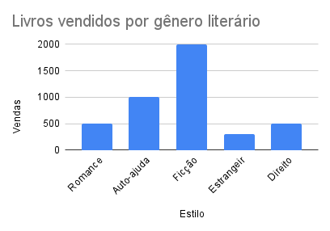
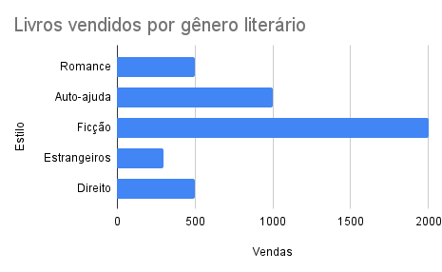
Aula | Vendas
Romance | 500
Auto-ajuda | 1000
Ficção | 2000
Estrangeiros | 300
Direito | 500

 |  | Comprariam novamente?
 |  | Sim | 504
 |  | Não | 32
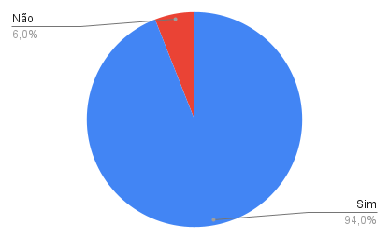
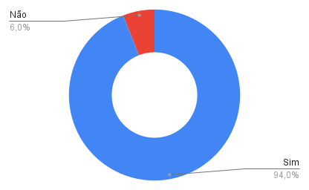

Comprariam novamente?
Sim | 196
Não | 204

Vendas versus Semanas
Vendas versus Semanas
Semanas | Vendas
1 | R$ 500.00
2 | R$ 640.00
3 | R$ 800.00
4 | R$ 1,300.00
5 | R$ 1,100.00
6 | R$ 1,890.00
7 | R$ 1,500.00
8 | R$ 1,300.00
9 | R$ 2,100.00
10 | R$ 1,900.00
11 | R$ 2,300.00
12 | R$ 2,500.00
13 | R$ 2,200.00
14 | R$ 2,100.00

Formatando Graficos
Livros Vendidos por Gênero Literario
Estilo | Vendas
Romance | 500
Auto-ajuda | 1000
Ficção | 2000
Estrangeiros | 300
Direito | 500

Primeira Analise
Volume de Vendas ao longo das semanas
Semanas | Vendas
1 | R$ 800.00
2 | R$ 640.00
3 | R$ 800.00
4 | R$ 700.00
5 | R$ 930.00
6 | R$ 1,120.00
7 | R$ 945.00
8 | R$ 900.00
9 | R$ 1,200.00
10 | R$ 1,300.00
11 | R$ 1,100.00
12 | R$ 1,100.00
13 | R$ 900.00
14 | R$ 930.00

Segunda Analise
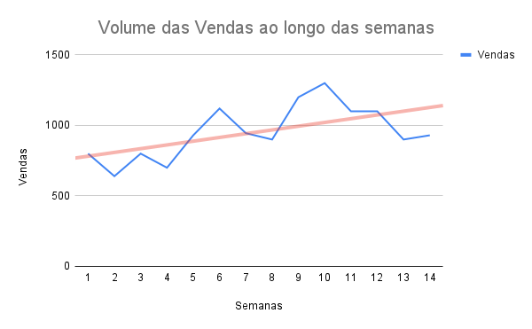
Semanas | Vendas | Velocidade | Aceleração
1 | R$ 800.00
2 | R$ 640.00 | -R$ 160.00
3 | R$ 800.00 | R$ 160.00 | R$ 320.00
4 | R$ 700.00 | -R$ 100.00 | -R$ 260.00
5 | R$ 930.00 | R$ 230.00 | R$ 330.00
6 | R$ 1,120.00 | R$ 190.00 | -R$ 40.00
7 | R$ 945.00 | -R$ 175.00 | -R$ 365.00
8 | R$ 900.00 | -R$ 45.00 | R$ 130.00
9 | R$ 1,200.00 | R$ 300.00 | R$ 345.00
10 | R$ 1,300.00 | R$ 100.00 | -R$ 200.00
11 | R$ 1,100.00 | -R$ 200.00 | -R$ 300.00
12 | R$ 1,100.00 | R$ 0.00 | R$ 200.00
13 | R$ 900.00 | -R$ 200.00 | -R$ 200.00
14 | R$ 930.00 | R$ 30.00 | R$ 230.00

Velocidade do aumento das vendas

Aceleração das Vendas

